상품제안서
스카이 붐 네온 N2 5W 생활방수 IPX4 LED블루투스스피커 | 상품코드: S29140

 |  |  |  |  |  |  | 02-713-8555 | www.synergygift.co.kr
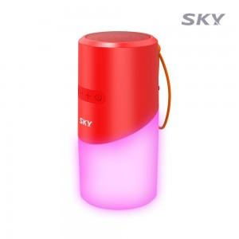

【상세/제작정보】 | <p><span style="font-size: 12pt;">레드만 색상만 진행 가능합니다.</span>&nbsp;</p>

【인쇄/포장옵션】 | 레이저 / 포장지포장

【공급단가】 | 수량 | 50~ | 100~ | 500~ | 1,000~ | 2,000~
*VAT별도 | 레드 | 8,270원 | 7,820원 | 7,440원 | 7,250원 | 7,120원

【상품 URL】 | https://www.synergygift.co.kr:443/src/goods_detail.php?gdno=29140

